章トップ挿絵
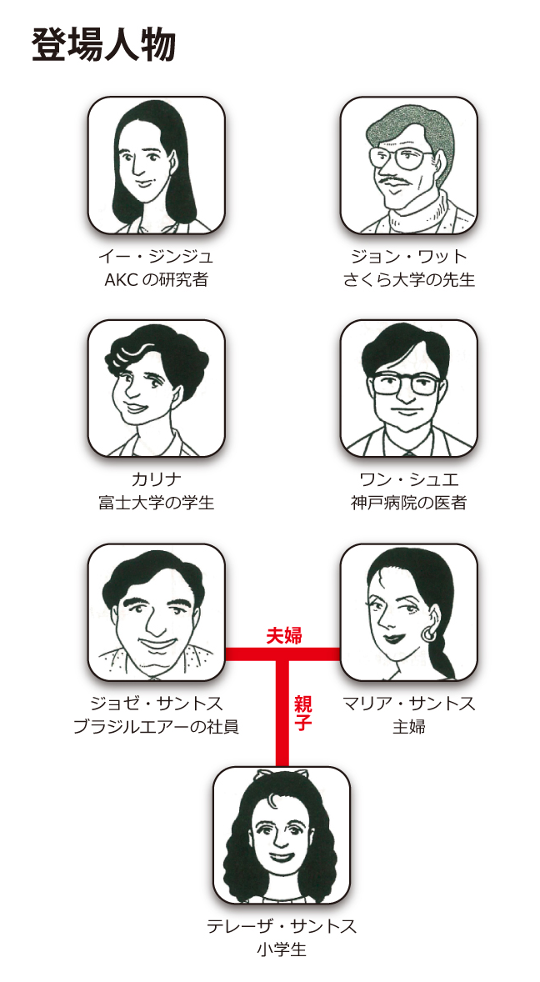
【章トップ挿絵制作依頼】
教材の登場人物の肖像画と、各章のテーマをイメージしたイラスト作成をお願いします。 |  |  | ※このファイル内にある参考画像は拾い画のため転載禁止、取り扱いにはご注意ください。
 | 全体的なイメージ 補足など | ・明るい、柔らかい、やさしい、ブルー、赤みに近いピンク ・教材の背景色（#fffaf0）に埋もれない色、浮かない色合い ・1色や2色などの、色味の少ないカラーで描いていただいても問題ありません ・雰囲気が伝われば、細かい作り込みなどは必要ありません ・人物やアイテム、画角などの使い回しは問題ありません ・各章のテーマにある内容を全てイラストにする必要はありません

No |  | 登場人物の肖像画 | 指示内容、補足など（動画下の「日本語訳on」で日本語を確認できます）
1 |  | 登場人物紹介として、5人を肖像画のようにイラストにしてください マリ・サカモト（通訳者／研修生、25歳、独身） フィリップ・サンチェーズ（コンピュータ技師、45歳、既婚） サビーヌ・ヴェルネ（秘書、26歳、パックスの契約） アレクサンドル・セルヴァン（グラフィック・デザイナー、27歳、離婚） エリック・デュヴァル（AGVA企業社長、52歳、既婚、子どもなし） | こちらの枠外にあるような肖像画の感じで作成してください→ 人物の見た目は各レッスンの動画を参考にしてください。サンチェーズとアレクサンドルは動画で同じ人が配役されているため、雰囲気を変えてください。「登場人物の画面ショット」シート各人物の画像を載せています。 ・マリ：レッスン1以降ほぼどの動画にも出ています ・サンチェーズ：レッスン3の1、レッスン4の1、レッスン9の2 ・サビーヌ：レッスン5の1・2、レッスン6の1、レッスン10の1 ・アレクサンドル：レッスン4の2 ・エリック：レッスン10の2
No |  | 各章のテーマ | 指示内容、補足など（動画下の「日本語訳on」で日本語を確認できます）
1 | レッスン1 | フランス語の音声を学びましょう。 挨拶などの簡単な表現や語彙を学びましょう。 フランス語の名詞や冠詞を知りましょう。 数字0-10までを覚えましょう。 | 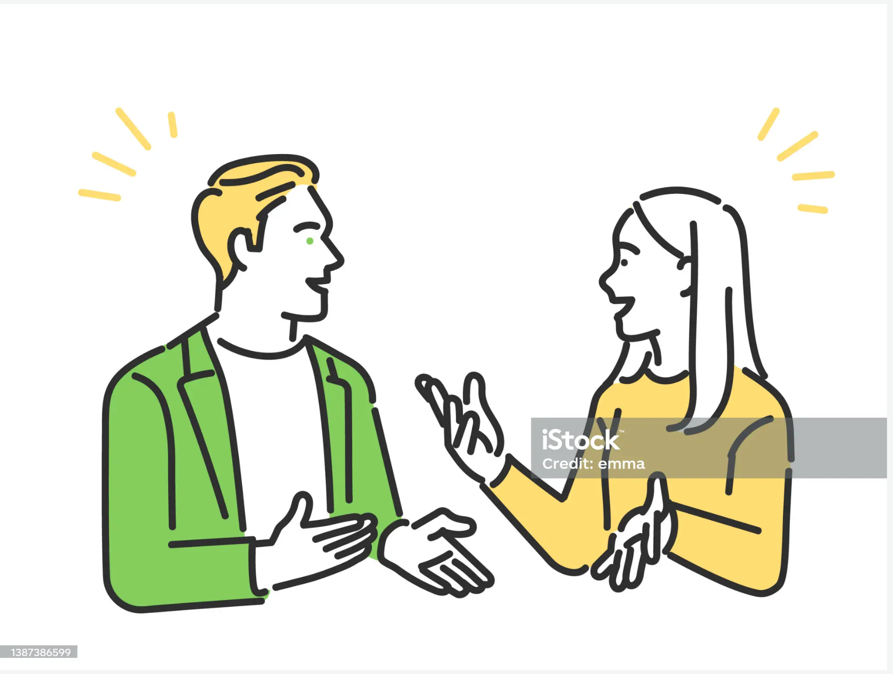 会話をイメージした挿絵をお願いします
2 | レッスン2 | 名前、職業、使用する言語、出身などの言い方を学び、自己紹介ができるようにしましょう。 フランス語のアルファベットを言えるようにしましょう。 アクサン記号を学びましょう。 数字11-20までを覚えましょう。 | 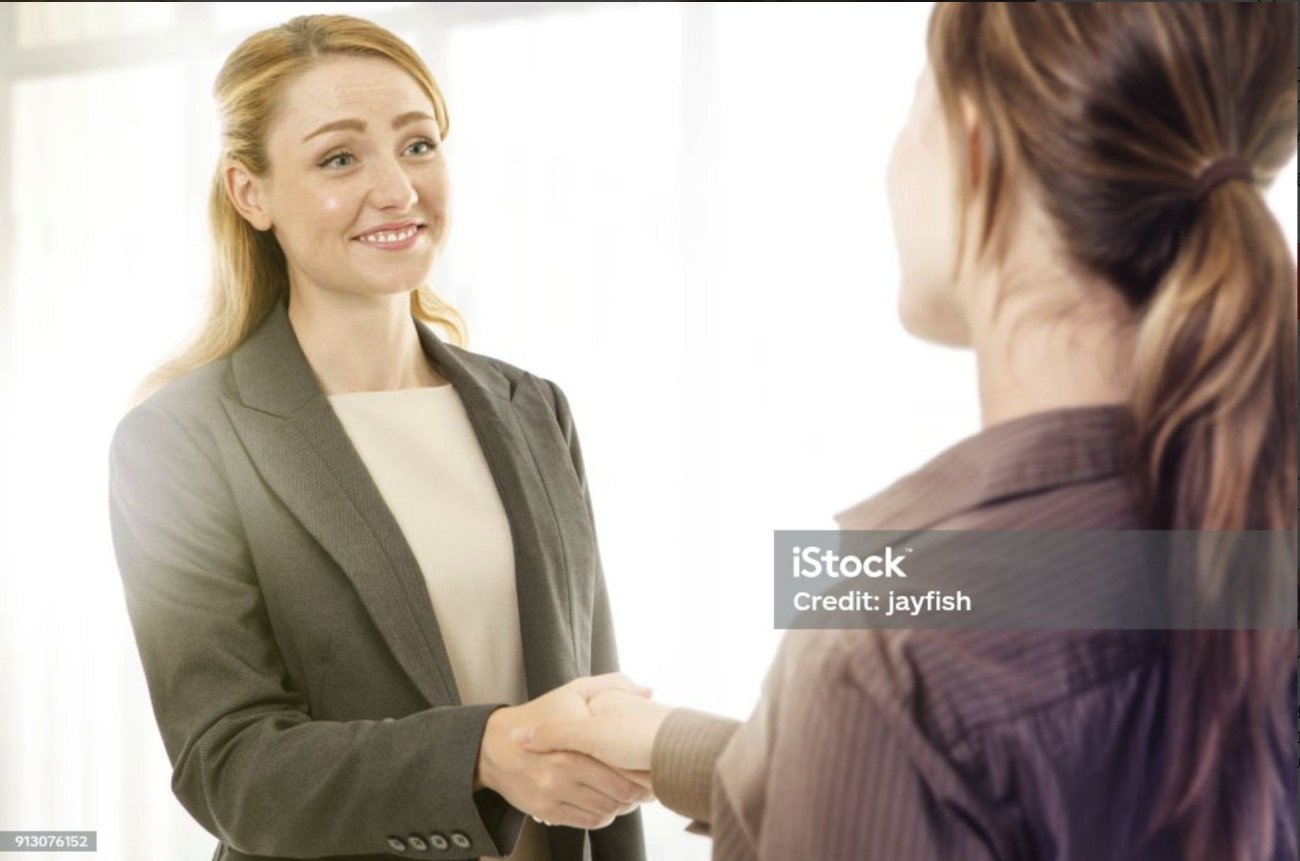 「1.会話」の動画の2人の様子を挿絵にするのが良さそうです 挨拶、自己紹介の内容のため、握手している様子がさそうです
3 | レッスン3 | 曜日・月、国籍、職業を言えるようにしましょう。 動詞êtreの直説法現在形を覚えましょう。 数字21-40までを覚えましょう。 | 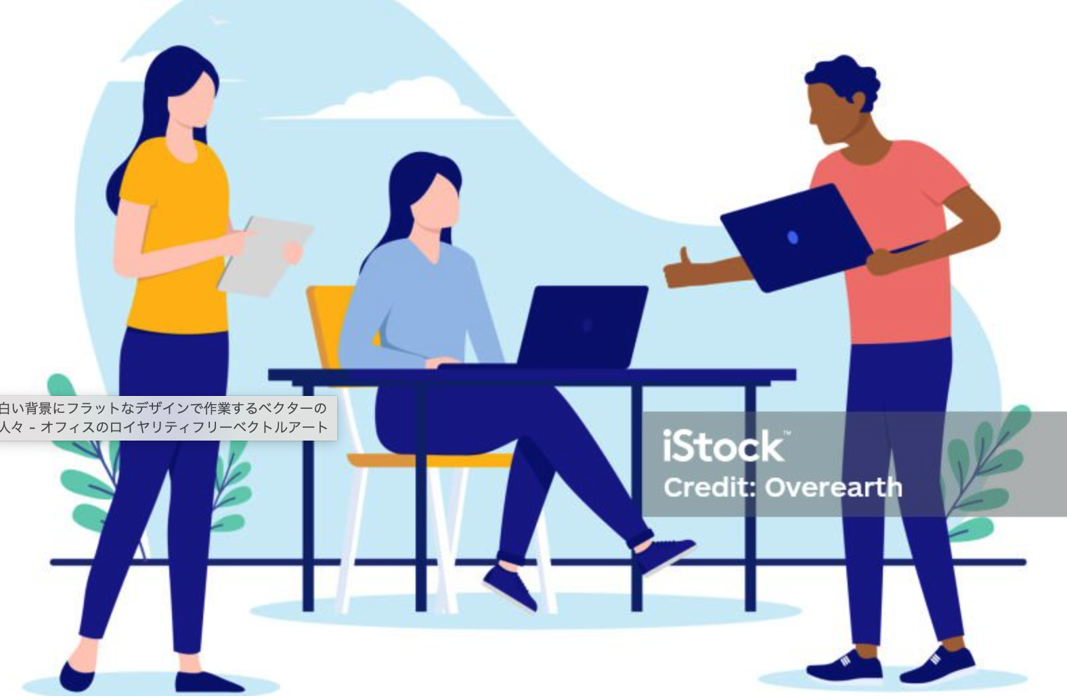 「1.会話」の動画の2人の様子や話の内容を挿絵にするのが良さそうです 職場での会話だと分かるような雰囲気がよさそうです
4 | レッスン4 | 家族を紹介してみましょう。 時間の表現を覚えましょう。 動詞avoirの直接法現在形を覚えましょう。 数字41-60までを覚えましょう。 |  「1.会話1」「2.会話2」の動画のそれぞれの2人の様子や話の内容を挿絵にするのが良さそうです。家族や家庭をイメージした挿絵をお願いします
5 | レッスン5 | 趣味や好みを言ってみましょう。 食習慣について話しましょう。 頻度の表現を使ってみましょう。 動詞faireの直接法現在形を覚えましょう。 数字60-100までを覚えましょう。 |  「1.会話1」「2.会話2」の動画のショッピングの話をしている様子を挿絵にするのが良さそうです。スポーツのことや食べ物を取り入れても大丈夫です
6 | レッスン6 | 交通手段の表現を学びましょう。 買い物の表現を学びましょう。 ふたつを比較してみましょう。 動詞aller、 partir、 pouvoir の直接法現在形を覚えましょう。 |  「1.会話」の動画の2人の様子や話の内容を挿絵にするのが良さそうです レンタカーや新幹線を使って旅行している様子など
7 | レッスン7 | レストランでの表現を学びましょう。 料理の名称やメニューの構成を学びましょう。 自分の感想を言ってみましょう。 近い未来や過去の表現を学びましょう。 天気の表現を学びましょう。 | 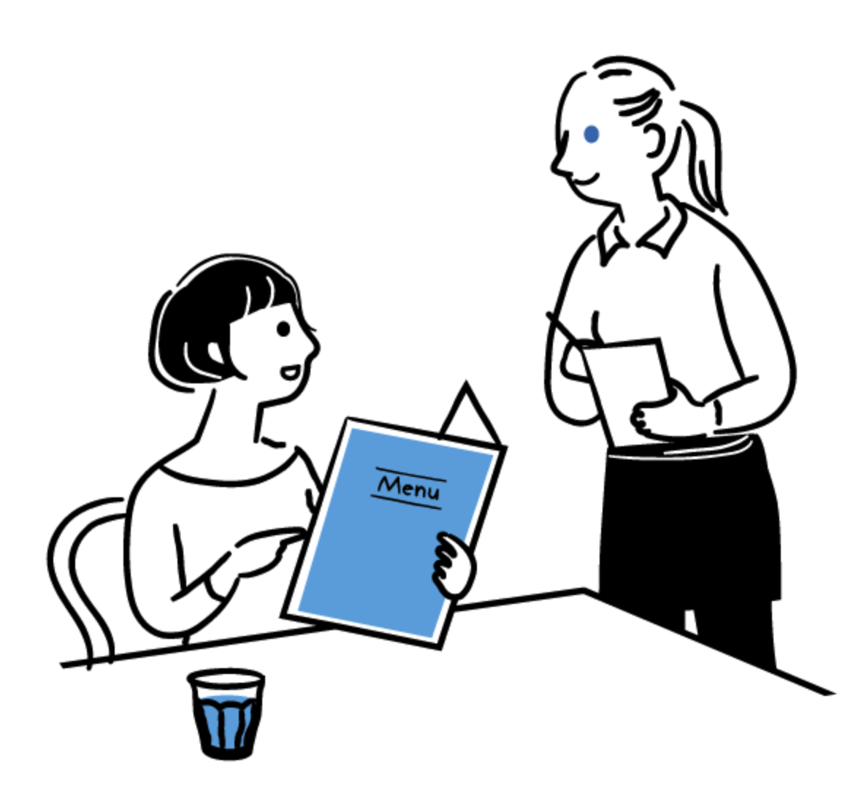 「1.レストランにて」「2.会話2」の動画のそれぞれの2人の様子や話の内容を挿絵にするのが良さそうです レストランで食事を注文している様子がわかりやすそうです
8 | レッスン8 | 病気になった時の表現を学びましょう。 薬局での表現を学びましょう。 身体の部位を覚えましょう。 一日の生活リズムを言えるようにしましょう。 | 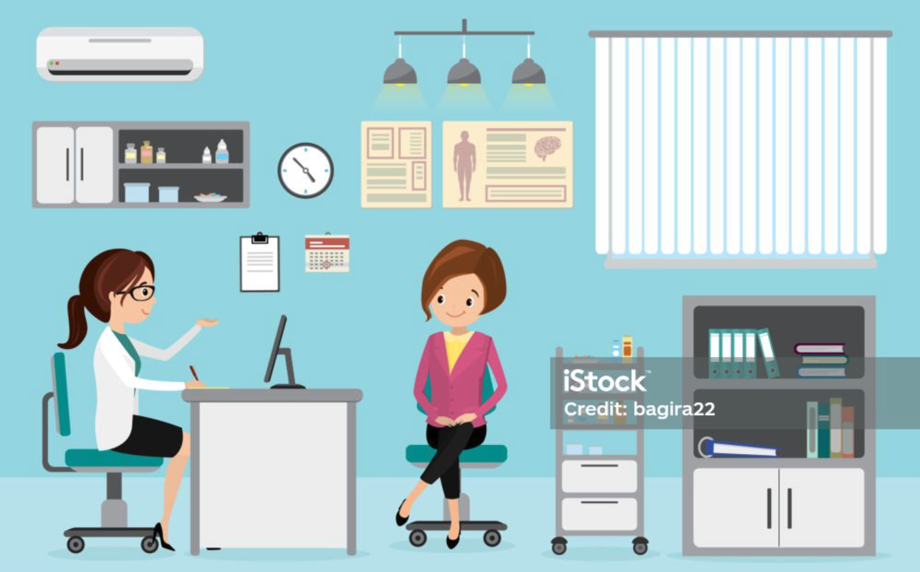 「1.クリニックにて」「2.薬局で」の動画のような様子を挿絵にしてください
9 | レッスン9 | 場所や道順を聞く表現を学びましょう 方向などの表現を覚えましょう。 地下鉄などの乗り方を学びましょう。 | 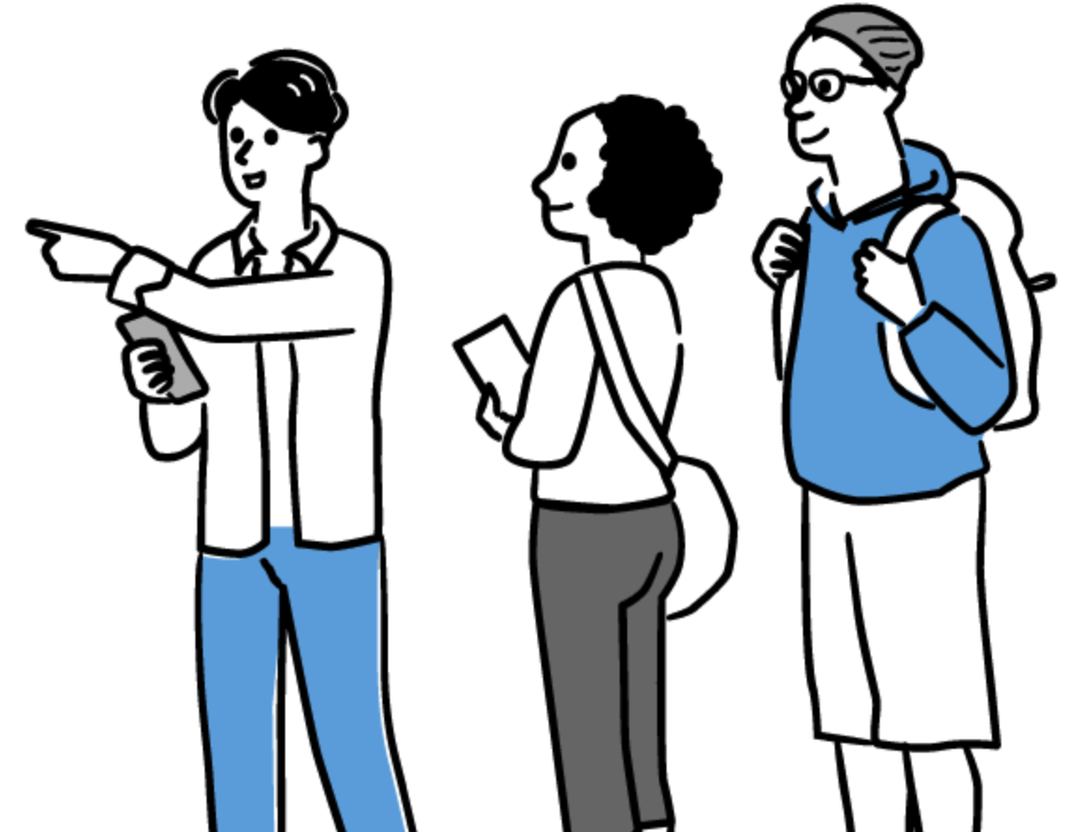 「1.会話1」の動画のように道に迷って人に尋ねている様子を挿絵にしてください。「2.会話2」の動画でも良さそうです
10 | レッスン10 | 過去について語る表現を学びましょう。 気持ちを表す表現を覚えましょう。 なにか希望する表現を学びましょう。 なにか提案する表現を学びましょう。 |  「1.会話1」「2.会話2」の動画の2人の様子や話の内容を挿絵にするのが良さそうです。思い出や過去等を振り返り、今後の将来を展望している様子など

登場人物の画面ショット
【登場人物の画面ショット】

マリ | 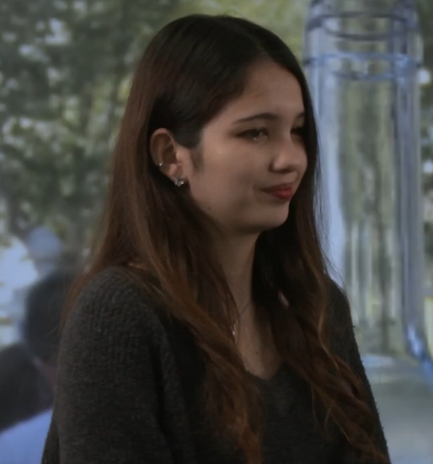
サンチェーズ | 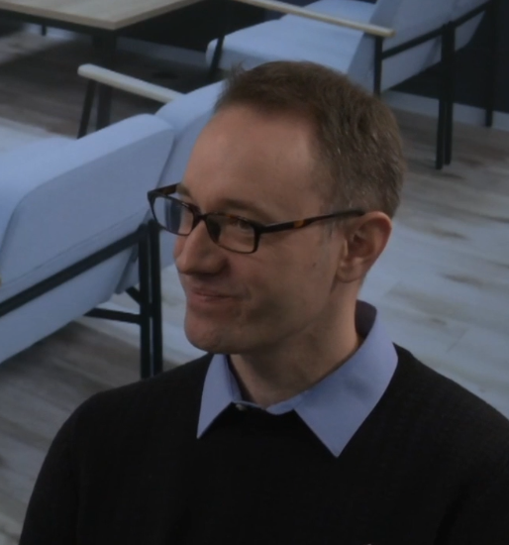
サビーヌ | 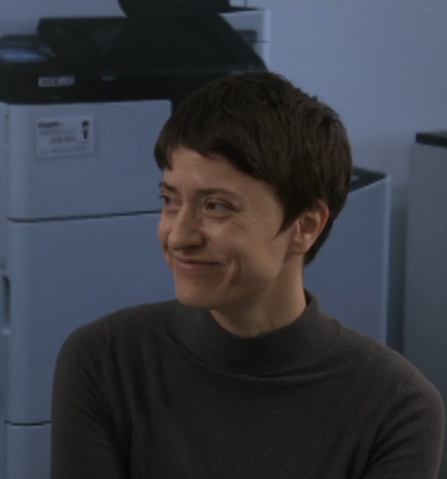
アレクサンドル | 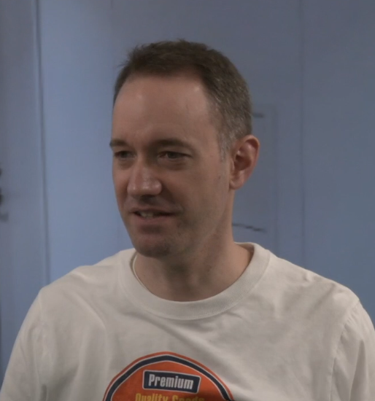
エリック | 